Статистика
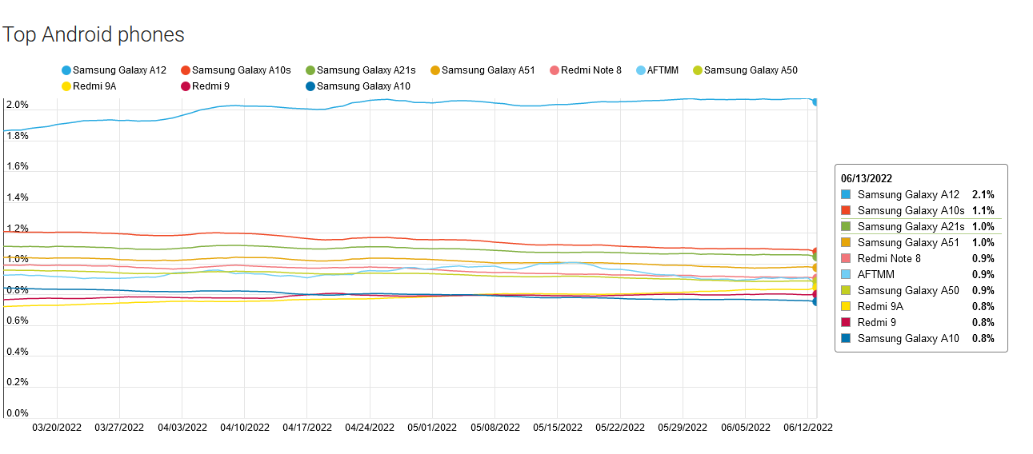
 | Источник | Скрин
География приложения - Германия, USA, UK, Франция, Китай | https://www.statista.com/statistics/255583/leading-5-selling-countries-of-ikea-products/ | рис.1
Целевая аудитория - возрастная категория 20-35 лет | https://www.myunivercity.ru/%D0%96%D1%83%D1%80%D0%BD%D0%B0%D0%BB%D0%B8%D1%81%D1%82%D0%B8%D0%BA%D0%B0/I%D0%98%D0%9A%D0%95%D0%90:_%D1%86%D0%B5%D0%BB%D0%B5%D0%B2%D1%8B%D0%B5_%D0%B0%D1%83%D0%B4%D0%B8%D1%82%D0%BE%D1%80%D0%B8%D0%B8/215623_2457371_%D1%81%D1%82%D1%80%D0%B0%D0%BD%D0%B8%D1%86%D0%B01.html

Рис.1
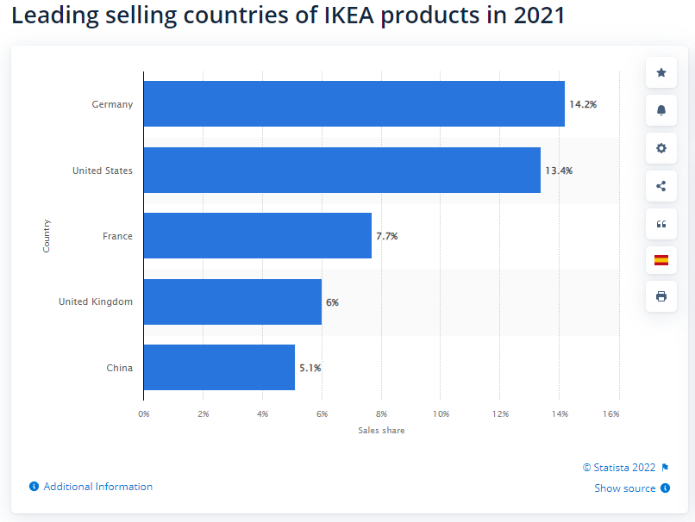

Рис. 2
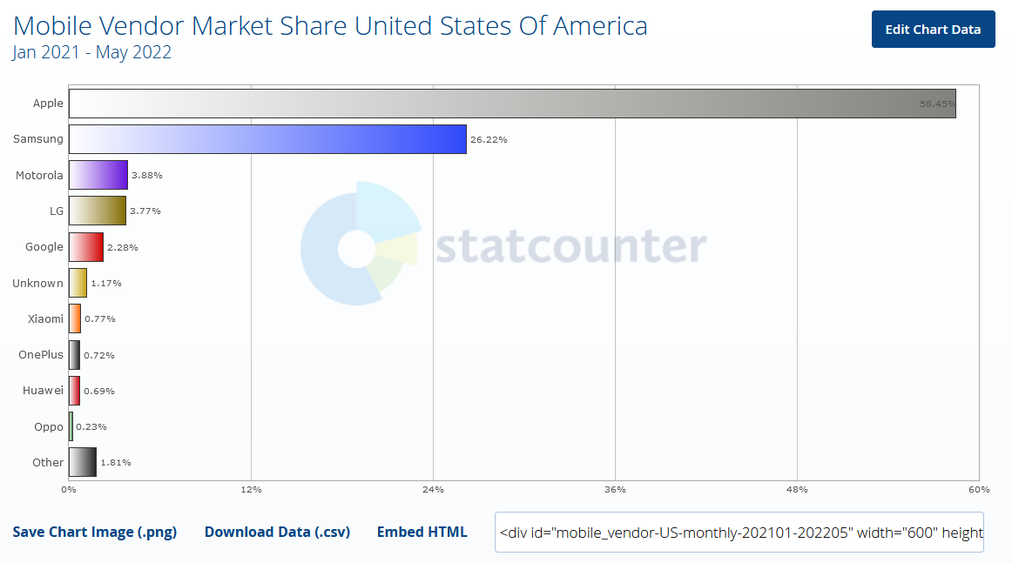 |  | 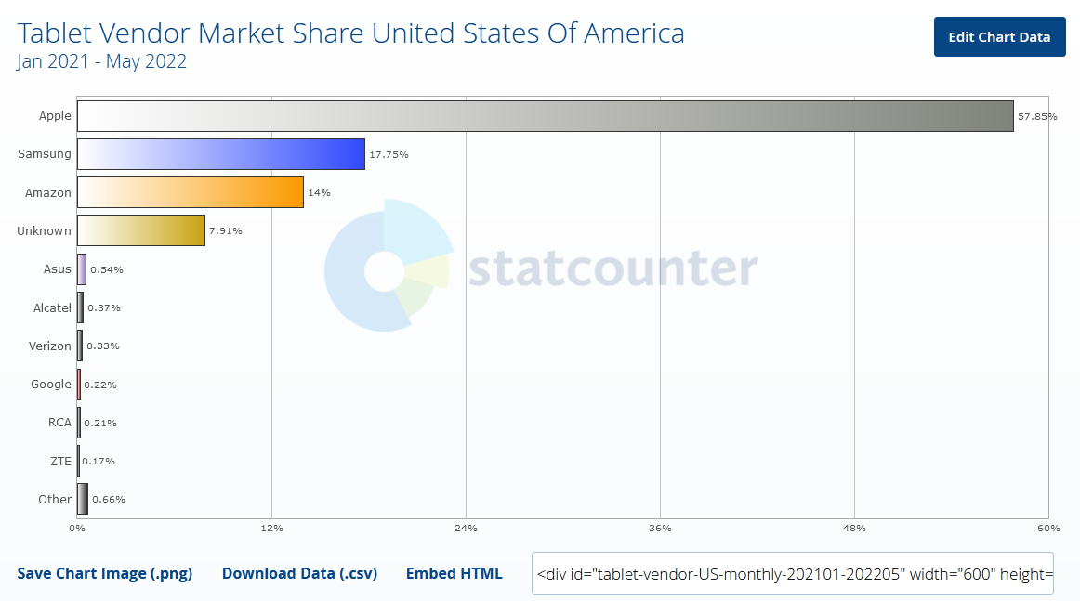

Рис. 3
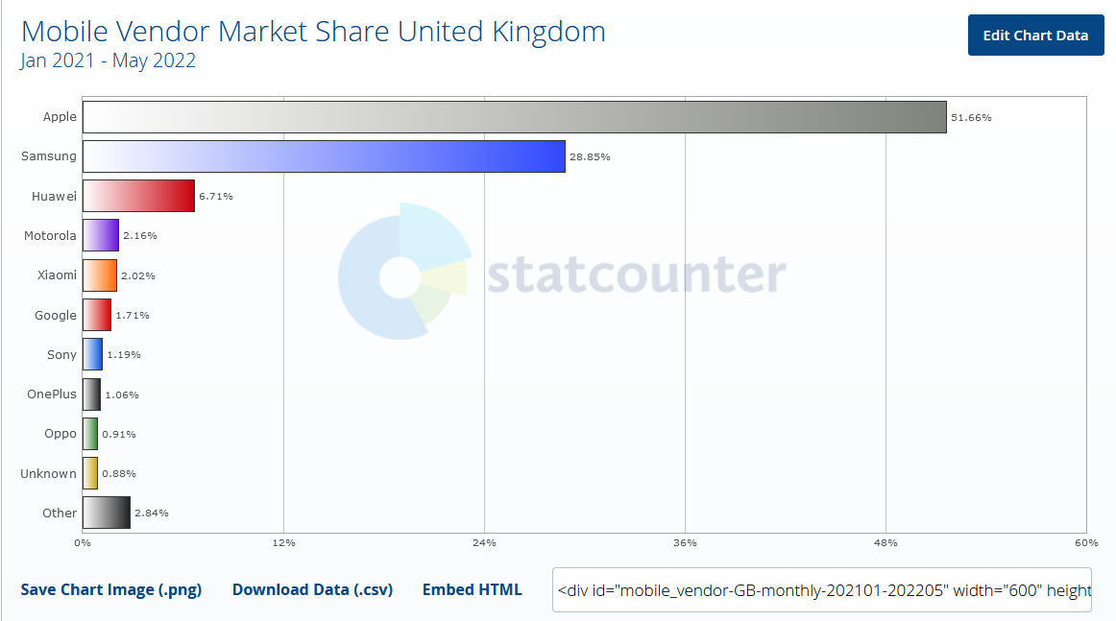 |  | 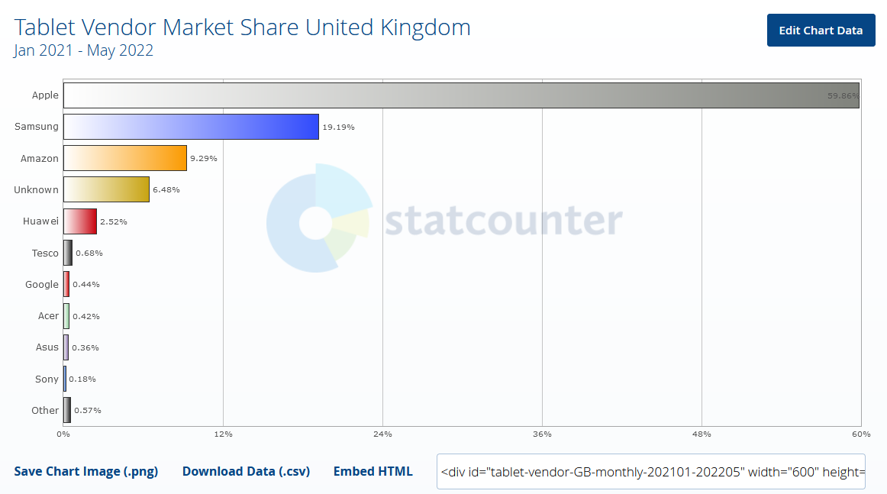

Рис. 4
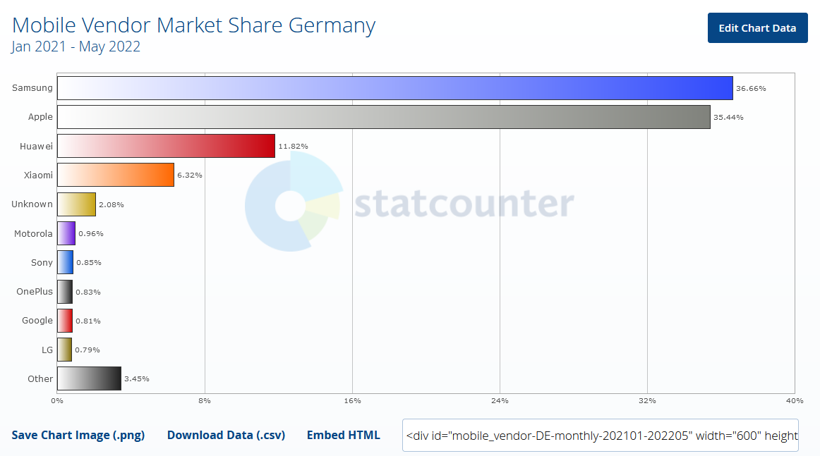 |  | 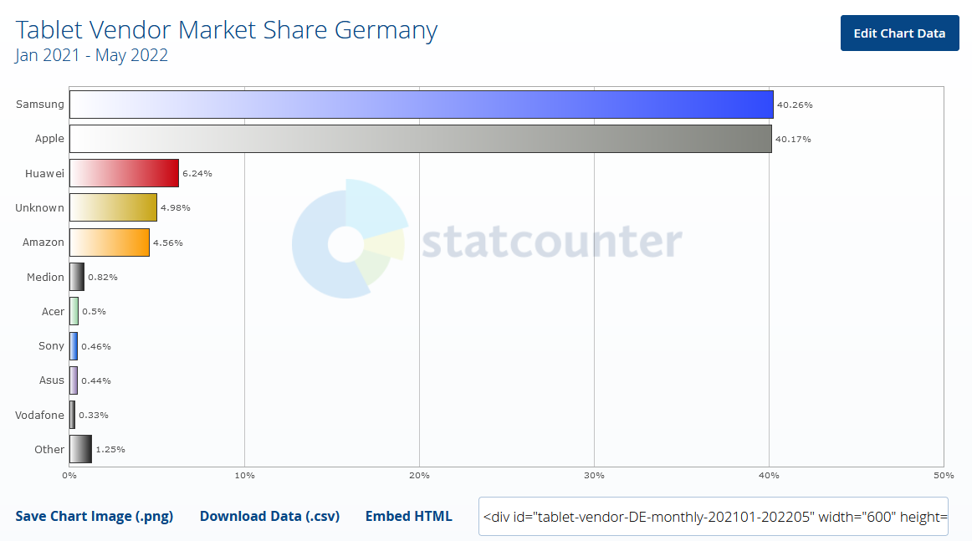

Рис. 5
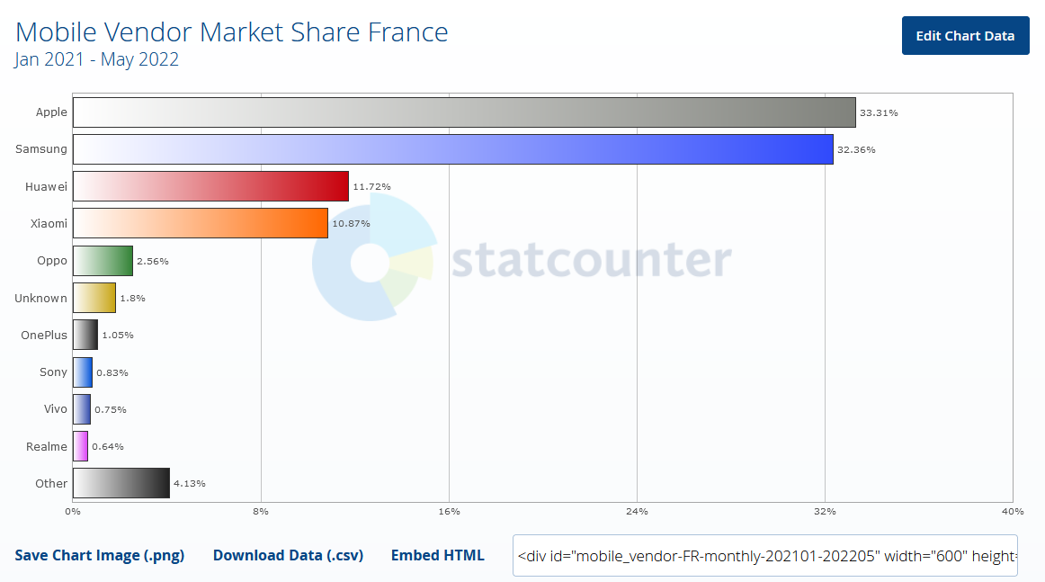 |  | 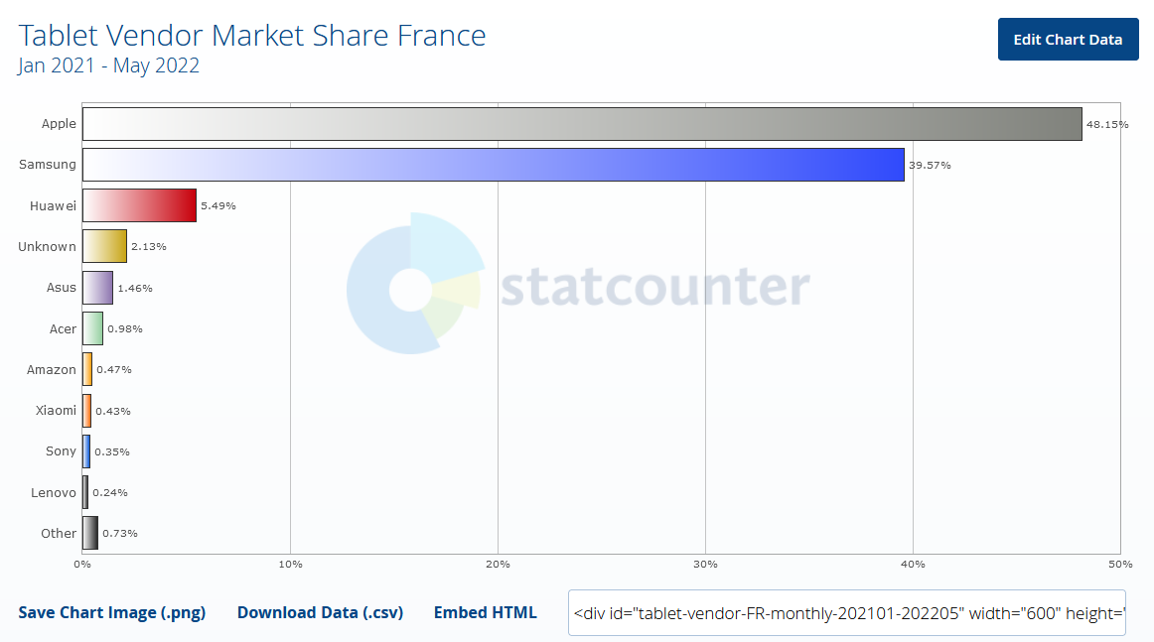

Рис. 6
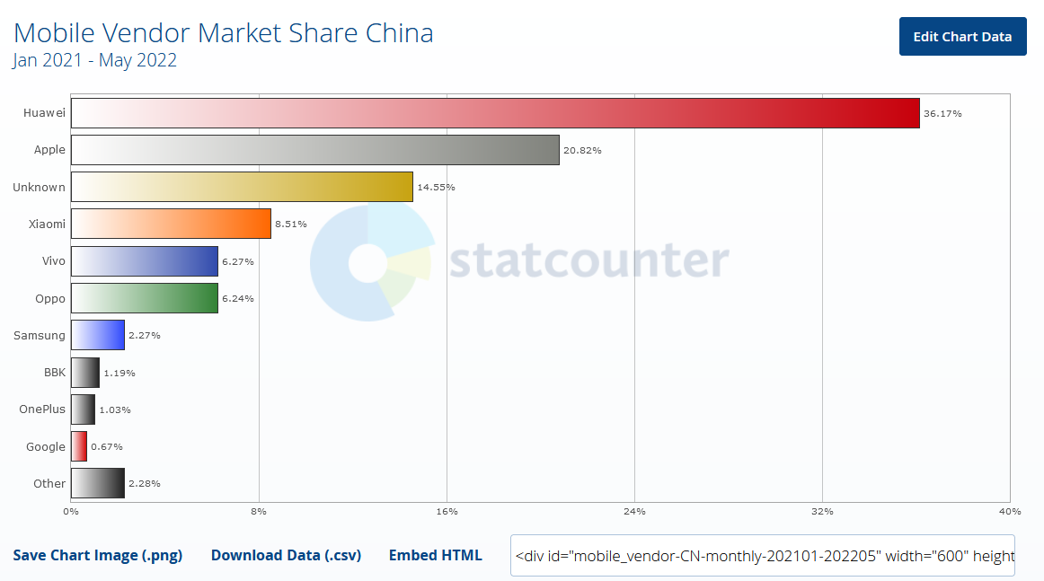 |  | 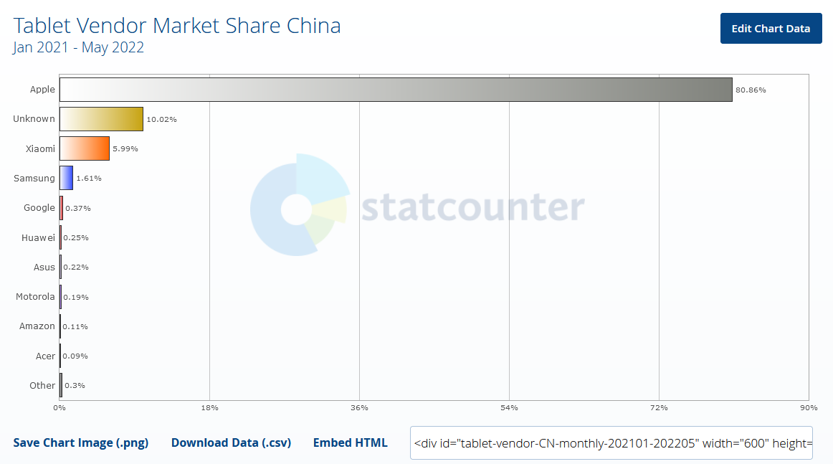

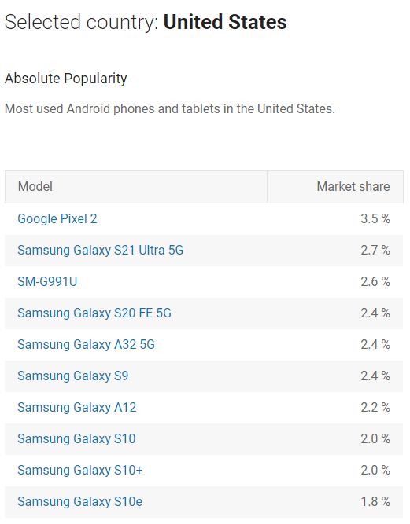
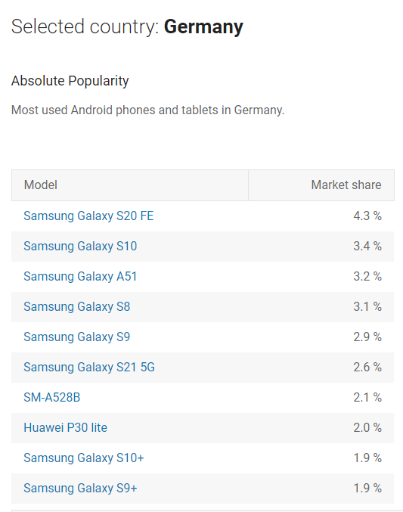
Рис. 7
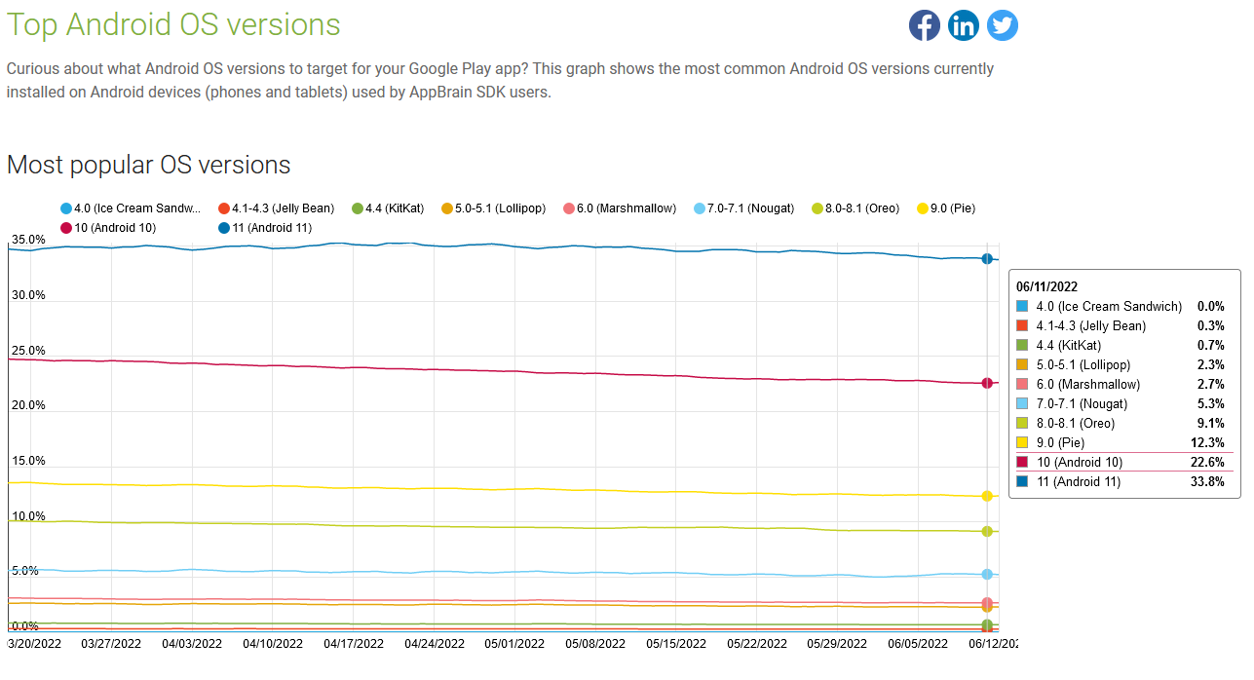

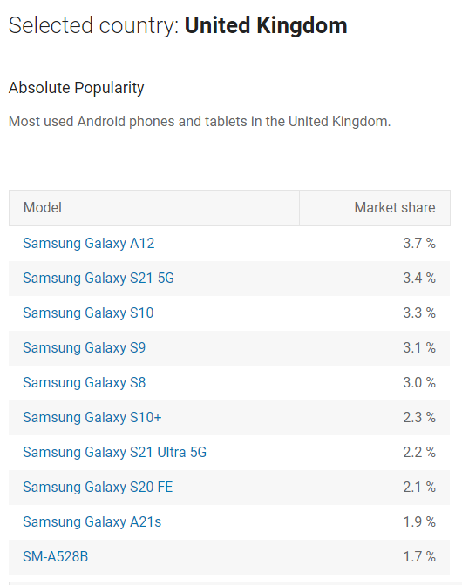
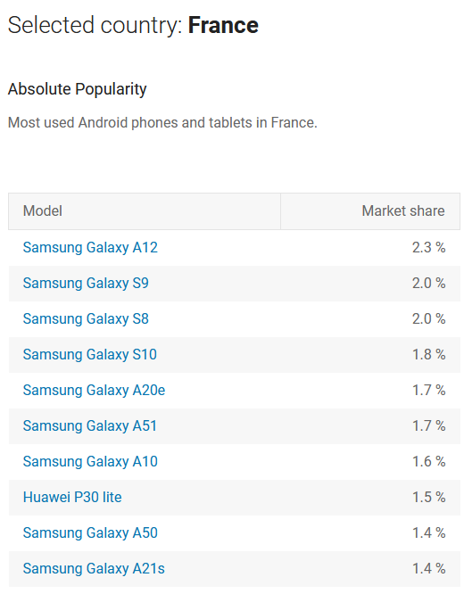
Рис. 8

